総括表
令和7年度交差点交通量調査報告書
交差点名 |  |  |  | №29 向原 【-】 |  |  |  |  | 調査年月日 |  |  | 2025-11-19 |  |  |  | 天候 | 晴れ 一時 曇り |  |  | 29
所在地 |  |  |  | 都筑区仲町台５丁目 |  |  |  |  | 調査時間帯 |  |  | 7:00～19:00（12時間合計） |  |  |  |  |  |  |  | 向原
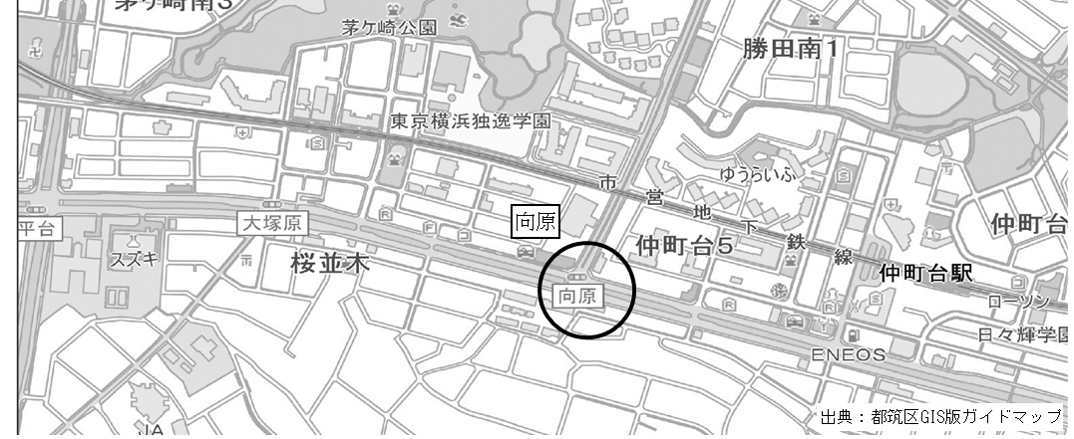
 |  |  |  |  |  |  |  |  |  |  |  |  |  |  |  |  |  |  |  | -
 |  |  |  |  |  |  |  |  |  |  |  |  |  |  |  |  |  |  |  | 都筑区仲町台５丁目
 |  |  |  |  |  |  |  |  |  |  |  |  |  |  |  |  |  |  |  | 2025-11-19
 |  |  |  |  |  |  |  |  |  |  |  |  |  |  |  |  |  |  |  | 晴れ 一時 曇り

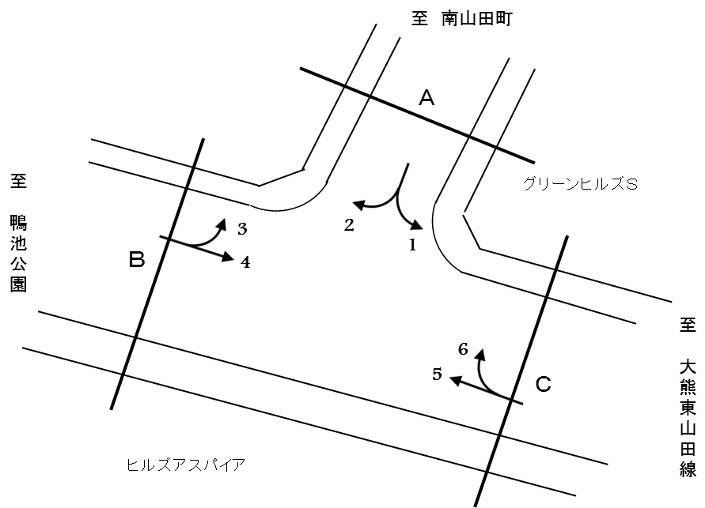

方向別交通量集計表
断面 | 方向 | 二輪車 | 乗用車 | バス | 小型 貨物車 | 大型 貨物車 | 大型計 | 小型計 | 合計 | 断面 | 方向 | 二輪車 | 乗用車 | バス | 小型 貨物車 | 大型 貨物車 | 大型計 | 小型計 | 合計
A | 1 | 70 | 914 | 26 | 261 | 94 | 120 | 1,175 | 1,295 | C | 5 | 361 | 6,221 | 91 | 1,890 | 779 | 870 | 8,111 | 8,981
 | 2 | 153 | 1,610 | 39 | 672 | 235 | 274 | 2,282 | 2,556 |  | 6 | 44 | 653 | 10 | 189 | 97 | 107 | 842 | 949

 | 計 | 223 | 2,524 | 65 | 933 | 329 | 394 | 3,457 | 3,851 |  | 計 | 405 | 6,874 | 101 | 2,079 | 876 | 977 | 8,953 | 9,930
B | 3 | 113 | 1,516 | 23 | 500 | 196 | 219 | 2,016 | 2,235
 | 4 | 438 | 7,119 | 103 | 2,067 | 933 | 1,036 | 9,186 | 10,222

 | 計 | 551 | 8,635 | 126 | 2,567 | 1,129 | 1,255 | 11,202 | 12,457

変動図
 | 調査年月日 | 調 査 方 向 案 内 図
 | 2025-11-19
 | 調査時間
 | 7：00～19：00（12時間）
 | 調査地点
 | №29 向原 【-】
 | 凡例
小型車
大型車混入率
大型車
 | 流入計Ａ（1+2） |  | 流入計Ａ（1+2） |  |  |  | 流出計Ａ（3+6） |  |  |  | 断面計Ａ
 |  |  |  | 小型車 | 大型車 | 大型車混入率 |  | 小型車 | 大型車 | 大型車混入率 |  | 小型車 | 大型車 | 大型車混入率
 |  |  | 7-8 | 311 | 31 | 9.1 | 7-8 | 169 | 21 | 11.1 | 7-8 | 480 | 52 | 9.8
 |  |  | 8-9 | 301 | 29 | 8.8 | 8-9 | 219 | 42 | 16.1 | 8-9 | 520 | 71 | 12.0
 |  |  | 9-10 | 296 | 45 | 13.2 | 9-10 | 213 | 40 | 15.8 | 9-10 | 509 | 85 | 14.3
 |  |  | 10-11 | 269 | 54 | 16.7 | 10-11 | 210 | 32 | 13.2 | 10-11 | 479 | 86 | 15.2
 |  |  | 11-12 | 260 | 26 | 9.1 | 11-12 | 221 | 30 | 12.0 | 11-12 | 481 | 56 | 10.4
 |  |  | 12-13 | 228 | 40 | 14.9 | 12-13 | 208 | 23 | 10.0 | 12-13 | 436 | 63 | 12.6
 |  |  | 13-14 | 281 | 35 | 11.1 | 13-14 | 249 | 31 | 11.1 | 13-14 | 530 | 66 | 11.1
 |  |  | 14-15 | 275 | 33 | 10.7 | 14-15 | 267 | 27 | 9.2 | 14-15 | 542 | 60 | 10.0
 |  |  | 15-16 | 271 | 38 | 12.3 | 15-16 | 294 | 34 | 10.4 | 15-16 | 565 | 72 | 11.3
 |  |  | 16-17 | 338 | 33 | 8.9 | 16-17 | 304 | 28 | 8.4 | 16-17 | 642 | 61 | 8.7
 |  |  | 17-18 | 348 | 27 | 7.2 | 17-18 | 282 | 12 | 4.1 | 17-18 | 630 | 39 | 5.8
 |  |  | 18-19 | 279 | 3 | 1.1 | 18-19 | 222 | 6 | 2.6 | 18-19 | 501 | 9 | 1.8
 | 流出計Ａ（3+6）

 | 断面計Ａ

自 動 車 交 通 量 時 間 変 動 図
 | 流入計Ｂ（3+4） |  | 流入計Ｂ（3+4） |  |  |  | 流出計Ｂ（2+5） |  |  |  | 断面計Ｂ
 |  |  |  | 小型車 | 大型車 | 大型車混入率 |  | 小型車 | 大型車 | 大型車混入率 |  | 小型車 | 大型車 | 大型車混入率
 |  |  | 7-8 | 1253 | 86 | 6.4 | 7-8 | 881 | 101 | 10.3 | 7-8 | 2134 | 187 | 8.1
 |  |  | 8-9 | 1287 | 109 | 7.8 | 8-9 | 914 | 115 | 11.2 | 8-9 | 2201 | 224 | 9.2
 |  |  | 9-10 | 843 | 157 | 15.7 | 9-10 | 861 | 150 | 14.8 | 9-10 | 1704 | 307 | 15.3
 |  |  | 10-11 | 817 | 126 | 13.4 | 10-11 | 765 | 164 | 17.7 | 10-11 | 1582 | 290 | 15.5
 |  |  | 11-12 | 832 | 128 | 13.3 | 11-12 | 614 | 98 | 13.8 | 11-12 | 1446 | 226 | 13.5
 |  |  | 12-13 | 817 | 125 | 13.3 | 12-13 | 673 | 76 | 10.1 | 12-13 | 1490 | 201 | 11.9
 |  |  | 13-14 | 839 | 108 | 11.4 | 13-14 | 877 | 97 | 10.0 | 13-14 | 1716 | 205 | 10.7
 |  |  | 14-15 | 872 | 92 | 9.5 | 14-15 | 922 | 90 | 8.9 | 14-15 | 1794 | 182 | 9.2
 |  |  | 15-16 | 929 | 120 | 11.4 | 15-16 | 963 | 90 | 8.5 | 15-16 | 1892 | 210 | 10.0
 |  |  | 16-17 | 888 | 63 | 6.6 | 16-17 | 1102 | 92 | 7.7 | 16-17 | 1990 | 155 | 7.2
 |  |  | 17-18 | 951 | 83 | 8.0 | 17-18 | 1034 | 52 | 4.8 | 17-18 | 1985 | 135 | 6.4
 |  |  | 18-19 | 874 | 58 | 6.2 | 18-19 | 787 | 19 | 2.4 | 18-19 | 1661 | 77 | 4.4
 | 流出計Ｂ（2+5）

 | 断面計Ｂ

自 動 車 交 通 量 時 間 変 動 図
 | 流入計Ｃ（5+6） |  | 流入計Ｃ（5+6） |  |  |  | 流出計Ｃ（1+4） |  |  |  | 断面計Ｃ
 |  |  |  | 小型車 | 大型車 | 大型車混入率 |  | 小型車 | 大型車 | 大型車混入率 |  | 小型車 | 大型車 | 大型車混入率
 |  |  | 7-8 | 706 | 88 | 11.1 | 7-8 | 1220 | 83 | 6.4 | 7-8 | 1926 | 171 | 8.2
 |  |  | 8-9 | 799 | 109 | 12.0 | 8-9 | 1254 | 90 | 6.7 | 8-9 | 2053 | 199 | 8.8
 |  |  | 9-10 | 710 | 127 | 15.2 | 9-10 | 775 | 139 | 15.2 | 9-10 | 1485 | 266 | 15.2
 |  |  | 10-11 | 638 | 137 | 17.7 | 10-11 | 749 | 121 | 13.9 | 10-11 | 1387 | 258 | 15.7
 |  |  | 11-12 | 521 | 87 | 14.3 | 11-12 | 778 | 113 | 12.7 | 11-12 | 1299 | 200 | 13.3
 |  |  | 12-13 | 561 | 52 | 8.5 | 12-13 | 725 | 118 | 14.0 | 12-13 | 1286 | 170 | 11.7
 |  |  | 13-14 | 756 | 86 | 10.2 | 13-14 | 750 | 101 | 11.9 | 13-14 | 1506 | 187 | 11.0
 |  |  | 14-15 | 832 | 78 | 8.6 | 14-15 | 790 | 86 | 9.8 | 14-15 | 1622 | 164 | 9.2
 |  |  | 15-16 | 885 | 81 | 8.4 | 15-16 | 828 | 115 | 12.2 | 15-16 | 1713 | 196 | 10.3
 |  |  | 16-17 | 978 | 76 | 7.2 | 16-17 | 798 | 52 | 6.1 | 16-17 | 1776 | 128 | 6.7
 |  |  | 17-18 | 901 | 37 | 3.9 | 17-18 | 884 | 83 | 8.6 | 17-18 | 1785 | 120 | 6.3
 |  |  | 18-19 | 666 | 19 | 2.8 | 18-19 | 810 | 55 | 6.4 | 18-19 | 1476 | 74 | 4.8
 | 流出計Ｃ（1+4）

 | 断面計Ｃ

自 動 車 交 通 量 時 間 変 動 図

